使い方
 |  |  | 令和５年度 ○○大会 申込書

支部名 |  |  | 上尾市 | 会長名 | 木村 眞敏 | 連絡 | 氏名 |  |  |  |  | 注意！ 新システムからはデータダウンロードできません。「data」シートに新会員登録番号、その他を入力するか、すべての項目を手動入力してください
種 別 |  |  | 一般男子 |  |  | 責任者 | 電話番号
順 | 会員登録番号 | 氏 名 |  | 支部名 | 所 属 | 年齢 | 生年月日 | 特記事項 | 審判 有効期限 | 技術等級 | 未登録者
位 |  |  |  |  |  |  |  | 前回順位
1 | JSTA11111111 | #N/A |  | 朝霞市 | #N/A | #N/A | #N/A | ３位

2

注 | 順位は、上位（強い）順に記入すること。

 | 会員登録管理者がいる場合（会員登録データを利用する場合）
 | ①システムの会員データをの「data」シートのC列以降に貼り付ける
 | ②会員毎に旧会員登録番号を新会員登録番号（JSTA00000000）に入れ替える。
 | ③必要に応じて審判有効期限等を更新する。
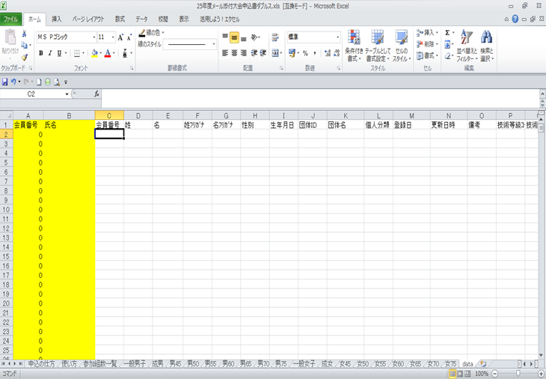

C列以降に貼り付けて下さい。A・B（黄色のセル）の列は数式が入っていますので書き換えないでください。

 | ④他のクラブ会員は手動入力
 | ⑤参加組数一覧のシートに大会名、支部名、会長名、連絡責任者、電話番号を必ず入力してください。
 | （大会名、支部名、会長名、連絡責任者はシート「参加組数一覧」に記入すると他のシートに反映します）
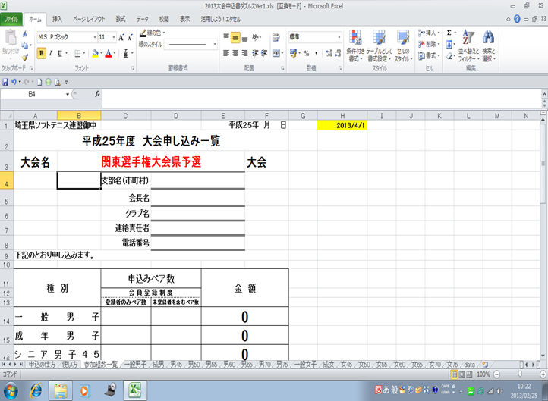

このセルは、本年度の年齢を計算する式が参照しています。書き換えないで下さい。

 | ⑥各種別毎シートに参加申込み選手の入力を行って下さい。
 | ⑦最後に参加組数一覧シートに種別毎ペア数を入力し集計を行って下さい。
 | ⑧会員登録済みペア数（申込時）を左の行へ、未登録者を含むペア数を右行へ記入します。

 | 会員登録管理者がいない場合（会員登録データを利用できない場合）
 | 直接入力します。既に数式が入力されていますが、そのまま値（氏名等）を入力します。

 | 例） 「中学男子」タブのC７セル（氏名）の場合
 | 下図の通り、数式が既に入力されている

 | そのまま「埼玉 太郎」（氏名）を直接入力します。他の項目も同様に直接入力します。

参加数一覧
埼玉県ソフトテニス連盟御中 |  |  |  | 令和7年 | 月 日 | 2025-08-22
令和7年度 |  | 大会申し込み一覧 （中学生向け） |  |  |  | 2025/4/1 | 2025
大会名 | ケンコーカップ・埼玉県シングルス選手権大会 |  |  |  |  |  |  | 未登録
 |  | 支部名（市町村）
 |  | 部長名
 |  | 学校名
(必須)
 |  | 連絡責任者
(必須)
 |  | 電話番号
下記のとおり申し込みます。

(必須)
(必須)
種 別 |  | 申込み数 |  | 金 額
 |  | 会 員 登 録 制 度
 |  | 登録者人数 | 未登録者人数
一般男子 |  |  |  | 0
一般女子 |  |  |  | 0
中学男子 |  |  |  | 0
中学女子 |  |  |  | 0
計 |  | 0 |  | 0
（参加種別 一般男子/一般女子 ４，０００円 会員登録制度の未登録者（申込時）の場合 ６，０００円）
（参加種別 中学男子/中学女子 ２，０００円 会員登録制度の未登録者（申込時）の場合 ３，０００円）

中学男子
 |  |  | 令和7年度 ケンコーカップ・埼玉県シングルス選手権大会 申込書

支部名 | 0 |  | 部長名 | 0 | 連絡 | 氏名 | 0
種 別 | 中学男子 |  |  |  | 責任者 | 電話番号 | 0
順 | 会員登録番号 | 氏 名 | 支部名 | 所 属 | 年齢 | 生年月日 | 特記事項 | 審判 有効期限 | 技術等級 | 未登録者
(必須)
(必須)
(必須)
(必須)
位 |  |  |  |  |  |  | 前回順位
1
2
3
4
5
6
7
8
9
10
11
12
13
14
15
16
17
18
19
20
21
22
23
24
25
26
27
28
29
30
31
32
33
34
35
36
37
38
39
40

中学女子
 |  |  | 令和7年度 ケンコーカップ・埼玉県シングルス選手権大会 申込書

支部名 | 0 |  | 部長名 | 0 | 連絡 | 氏名 | 0
種 別 | 中学女子 |  |  |  | 責任者 | 電話番号 | 0
順 | 会員登録番号 | 氏 名 | 支部名 | 所 属 | 年齢 | 生年月日 | 特記事項 | 審判 有効期限 | 技術等級 | 未登録者
(必須)
(必須)
(必須)
(必須)
位 |  |  |  |  |  |  | 前回順位
1
2
3
4
5
6
7
8
9
10
11
12
13
14
15
16
17
18
19
20
21
22
23
24
25
26
27
28
29
30
31
32
33
34
35
36
37
38
39
40

一般男子
 |  |  | 令和7年度 ケンコーカップ・埼玉県シングルス選手権大会 申込書

支部名 | 0 |  | 部長名 | 0 | 連絡 | 氏名 | 0
種 別 | 一般男子 |  |  |  | 責任者 | 電話番号 | 0
順 | 会員登録番号 | 氏 名 | 支部名 | 所 属 | 年齢 | 生年月日 | 特記事項 | 審判 有効期限 | 技術等級 | 未登録者
(必須)
(必須)
(必須)
(必須)
位 |  |  |  |  |  |  | 前回順位
1
2
3
4
5
6
7
8
9
10
11
12
13
14
15
16
17
18
19
20
21
22
23
24
25
26
27
28
29
30
31
32
33
34
35
36
37
38
39
40

一般女子
 |  |  | 令和7年度 ケンコーカップ・埼玉県シングルス選手権大会 申込書

支部名 | 0 |  | 部長名 | 0 | 連絡 | 氏名 | 0
種 別 | 一般女子 |  |  |  | 責任者 | 電話番号 | 0
順 | 会員登録番号 | 氏 名 | 支部名 | 所 属 | 年齢 | 生年月日 | 特記事項 | 審判 有効期限 | 技術等級 | 未登録者
(必須)
(必須)
(必須)
(必須)
位 |  |  |  |  |  |  | 前回順位
1
2
3
4
5
6
7
8
9
10
11
12
13
14
15
16
17
18
19
20
21
22
23
24
25
26
27
28
29
30
31
32
33
34
35
36
37
38
39
40

